一年级一二学期
新场小学一 <三> 班第一学期课程表 （2016年）

星期日 | 星期一 | 星期二 | 星期三 | 星期四 | 星期五 | 星期六 | Curriculum Schedule
Sunday | Monday | Tuesday | Wednesday | Thursday | Friday | Saturday
休息 | 语文 | 语文 | 语文 | 语文 | 拓展 | 休息
 | 英语 | 唱游（艺术） | 数学 | 数学 | 语文
 | 武术 | 英语 | 语文 | 语文 | 语文
 | 语文 | 数学 | 美术 | 体育 | 自然
 | 行规教育 | 少先队活动 | 安全教育 | 经典诵读 | 健康教育
 | 探究 | 品社 | 品社 | 兴活❷ | 兴活 ❶
 | 班队 | 美术 | 自然 | 唱游（欣赏） | 体育
 | 体活
 | 兴趣

放学时间 | 16:00:00 | 15:25:00 | 15:25:00 | 15:25:00 | 14:25:00

老师 -
班主任 （语文老师）-> 瞿华雯 || 数学老师 -> 李老师 || 英语老师 -> 叶老师

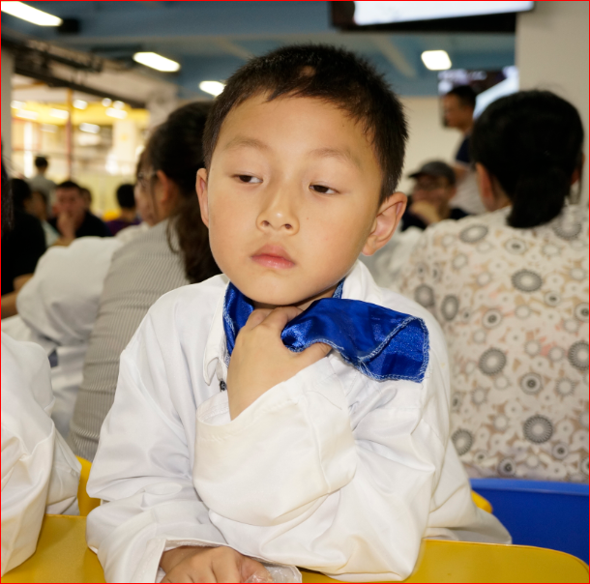
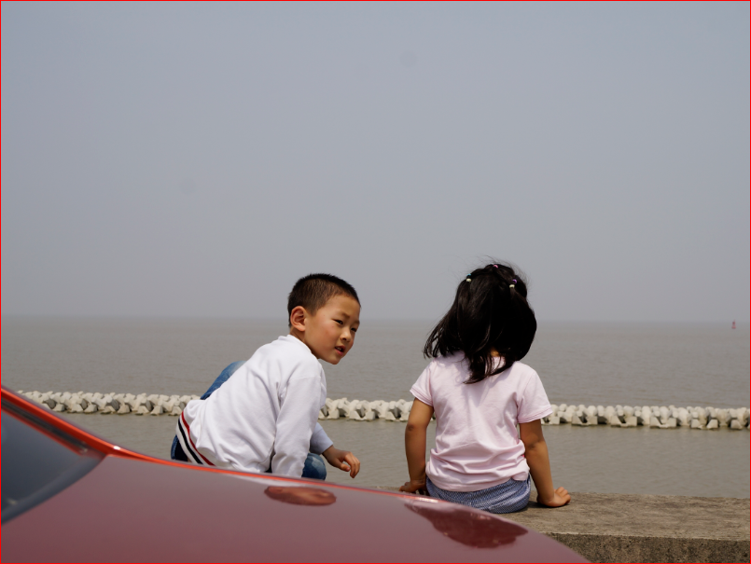


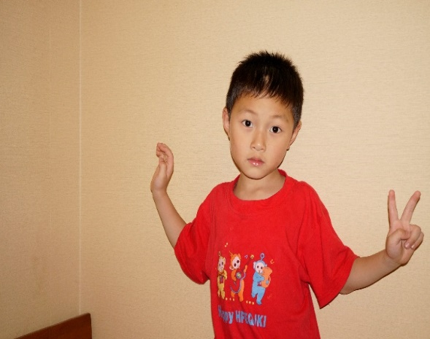
 |  |  |  |  |  |  | Yuan Jun-tao

二年级第二学期
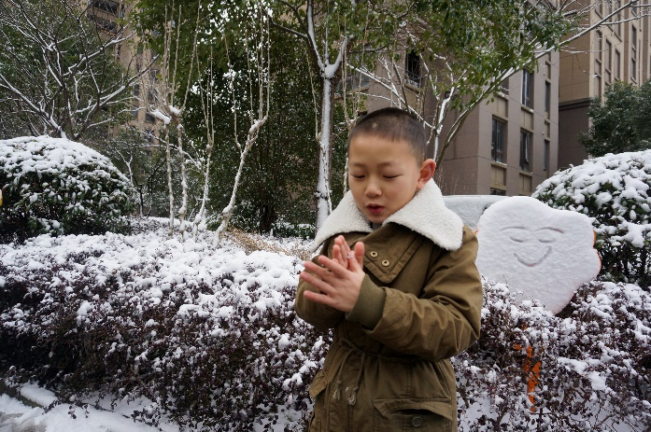
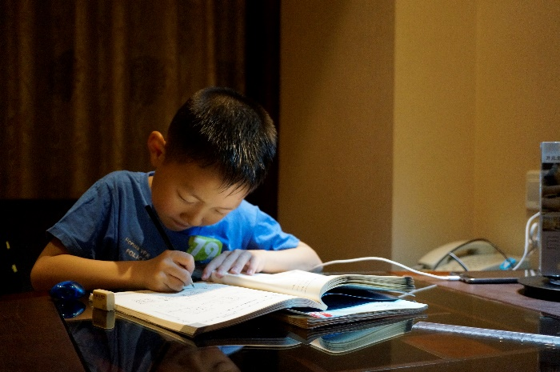
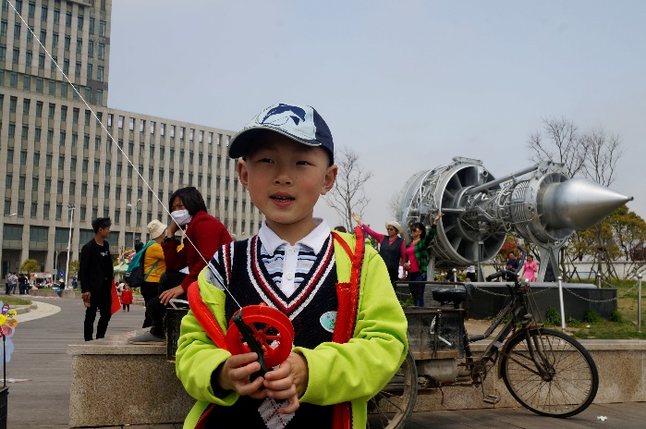
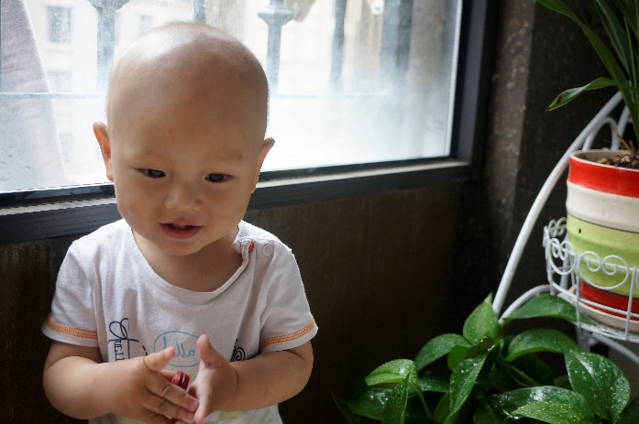
 | 新场小学二 <三> 班第二学期课程表 （2018年） |  |  |  |  |  | 袁骏涛

 | 星期日 | 星期一 | 星期二 | 星期三 | 星期四 | 星期五 | 星期六
 | Sunday | Monday | Tuesday | Wednesday | Thursday | Friday | Saturday
1 | 周 末 休 息 | 语文 | 英语 | 语文 | 语文 | 数学 | 周 末 放 假
2 |  | 数学 | 美术 | 数学 | 英语 | 品社
3 |  | 语文 | 数学 | 写字 | 武术 | 语文
4 |  | 自然 | 语文 | 品社 | 语文 | 美术
 |  | 行规教育 | 少先队活动 | 安全教育 | 经典诵读 | 健康教育
5 |  | 班队 | 体活 | 语文 | 自然 | 体育
6 |  | 唱（艺） | 体育 | 体活 | 探究 | 唱（治）
7 |  | 兴趣 | 开心上学，礼貌待人，尊敬师长，团结同学；课前预习、准备问题；上课认真，紧跟老师，学做笔记，学会归类；课后温习，不懂就问，不留问题；饭要吃饱、玩要尽兴、行为端正，不作典型；遇事不慌，独立思考，再告老师，寻求帮助，共克难题；注意安全，远离危险；作业认真，力争全对；有空读书，安静思考，不急不躁，丰富头脑；良好品德，从小培养！
8 |  | 兴趣
 | 放学时间 | 16:00:00 | 15:25:00 | 15:25:00 | 15:25:00 | 14:25:00 | 放学时间
 | 课程统计 - 每周37节课 | 语文 - | 8 | 数学 - | 4 | 英语 - | 2
 |  | 美术 - | 2 | 品社 - | 2 | 探究 - | 1
 |  | 体育/活 - | 4 | 兴趣 - | 2 | 其他 - | 12

 | 科任老师 -
 | 语文 - 瞿老师、王老师 数学 - 李老师 英语 - 徐老师

